1
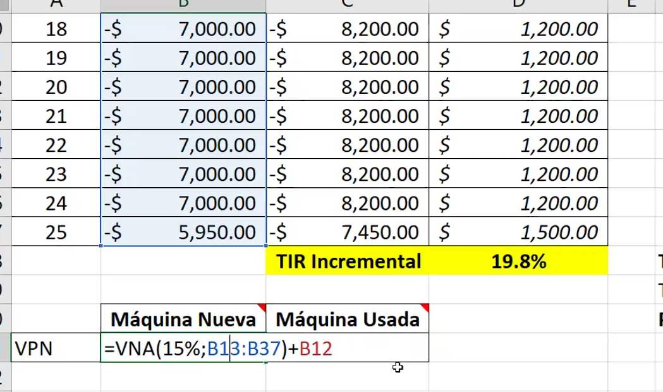
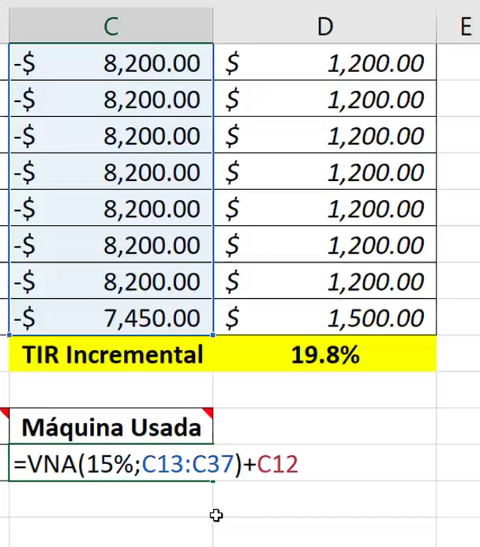
Problema 1
Una compañía de máquinas y herramientas está considerando la compra de una fresadora adicional. La compañía tiene la oportunidad de comprar una máquina ligeramente usada por $15,000 o comprar una nueva por $21,000. Como la máquina nueva es un modelo más sofisticado con algunos avances automatizados, se espera que su costo operativo anual sea $7,000, mientras que los mismos costos para la máquina usada se estiman en $8,200 anuales. Se espera que ambas máquinas tengan una vida útil de 25 años y un valor de salvamento de 5%.
Determine cuál fresadora debe comprarse, utilizando una TMAR de 15% y a través de la técnica de la TIR
Verifique su respuesta calculando el VPN de cada alternativa

 | FNE
Año | Maquina Nueva | Maquina Usada | FNE INCREMENTAL | RETADOR = ALTERNATIVA QUE TIENE LA INVERSION INCIAL MAS ALTA
0 | 21000 | -15000 | 6000 | DEFENSOR = ALTERNATIVA QUE TIENE LA INVERSION INICIAL MAS BAJA
1 | 7000 | 8200 | -1200 | FNE INCREMENTAL = RETADOR - DEFENSOR
2 | 7000 | 8200
3 | 7000 | 8200 |  | TIR INCREMENTAL > TMAR SE JUSTIFICA LA INVERSION ADICIONAL DEL RETADOR
4 | 7000 | 8200 |  | TIR INCREMENTAL < TMAR NO SE JUSTIFICA LA INVERSION ADIICONAL DEL RETADOR Y POR LO TANTO SE ELIGE AL DEFENSOR
5 | 7000 | 8200
6 | 7000 | 8200
7 | 7000 | 8200
8 | 7000 | 8200
9 | 7000 | 8200
10 | 7000 | 8200
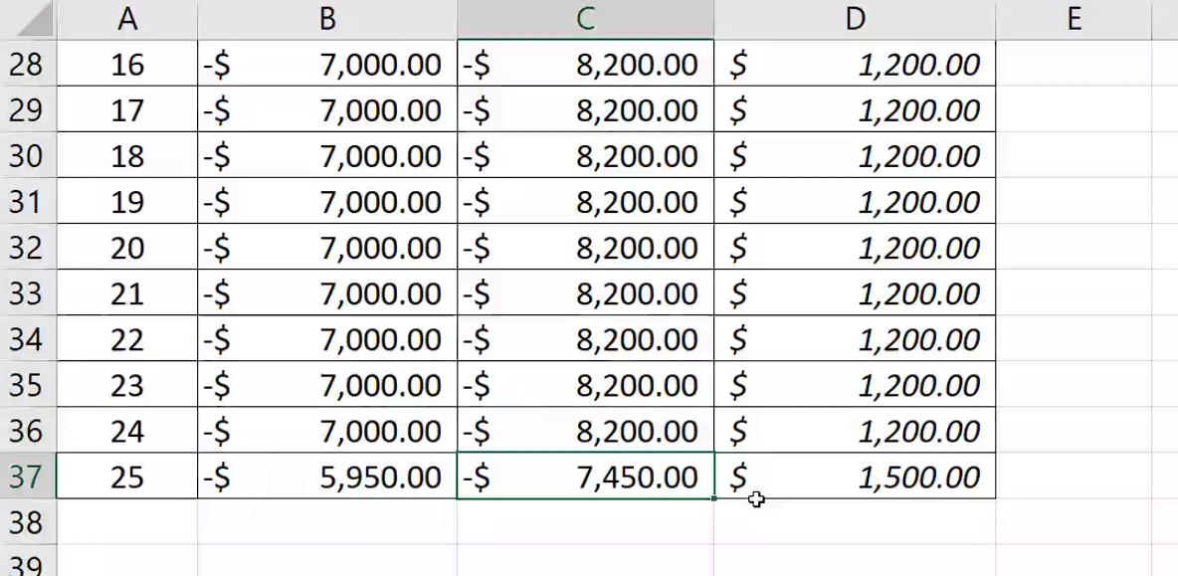
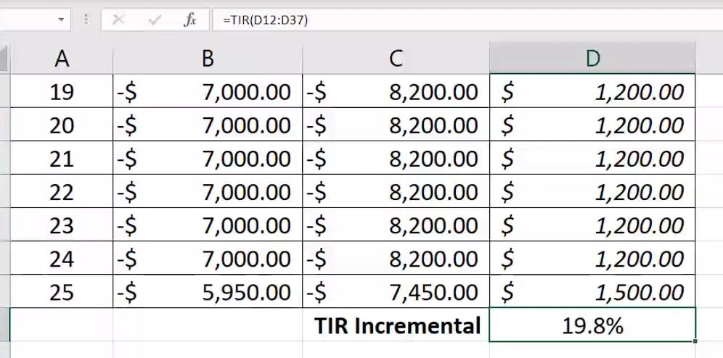
11 | 7000 | 8200
12 | 7000 | 8200
13 | 7000 | 8200
14 | 7000 | 8200
15 | 7000 | 8200
16 | 7000 | 8200
17 | 7000 | 8200
18 | 7000 | 8200
19 | 7000 | 8200
20 | 7000 | 8200
21 | 7000 | 8200
22 | 7000 | 8200
23 | 7000 | 8200
24 | 7000 | 8200
25 | -52500000 | -5950

2
Problema 2
La compañía Empacadora de Tomate Fresco está considerando dos tipos diferentes de bandas transportadores. El tipo A tiene un costo inicial de $7,000 y una vida útil de 8 años. El costo inicial del tipo B es $9,500 y su vida útil se estima en 12 años. Los costos de operación anuales se estiman en $900 para el tipo A y $700 para el tipo B. Si los valores de salvamento son de $500 para el tipo A y de $1,000 para el tipo B. Con base a la información anterior:
Determine cuál tipo de banda debería de elegirse si la TMAR es de 17% utilizando la técnica de la TIR
Verifique su respuesta calculando el VPN de cada alternativa

 | FNE |  |  |  | MCM | 24
AÑO | TIPO A | TIPO B | FNE INCREMENTAL
0 | -7000 | -9500 | -2500
1 | -900 | -700 | 200
2 | -900 | -700 | 200
3 | -900 | -700 | 200
4 | -900 | -700 | 200
5 | -900 | -700 | 200
6 | -900 | -700 | 200
7 | -900 | -700 | 200
8 | -7400 | -700 | 6700
9 | -900 | -700 | 200
10 | -900 | -700 | 200
11 | -900 | -700 | 200
12 | -900 | -9200 | -8300
13 | -900 | -700 | 200
14 | -900 | -700 | 200
15 | -900 | -700 | 200
16 | -7400 | -700 | 6700
17 | -900 | -700 | 200
18 | -900 | -700 | 200
19 | -900 | -700 | 200
20 | -900 | -700 | 200
21 | -900 | -700 | 200
22 | -900 | -700 | 200
23 | -900 | -700 | 200
24 | -400 | 300 | 700
 | -41100 | -33800
 |  | TIR INCREMENTAL | 15.2% | TMAR = 17%

 | TIPO A | TIPO B | FNE INCREMENTAL
VPN | -Q14,538.54 | -Q14,791.23 | -Q252.69

 | TIPO A | TIPO B
VA | -Q2,529.98 | -Q2,573.96

3
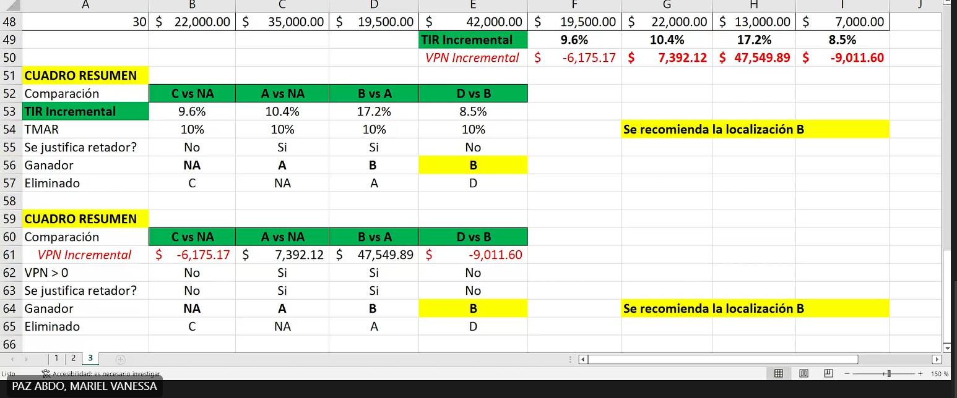
Problema 3
Se ha sugerido cuatro ubicaciones diferentes para un edificio, de las cuales sólo se escogerá una. Los datos de cada sitio se detallan a continuación:
Los flujos anuales de caja varían debido a las diferentes estructuras impositivas, costos de la mano de obra, costos de transporte, que hace que se produzcan diferentes ingresos y desembolsos. Si la TMAR es de 10% anual, utilice un análisis de la tasa de retorno incremental para seleccionar la localización del edificio que más conviene. (Recuerde que: Flujo de Caja = Ingresos - Egresos, por tanto este caso es de proyectos de ingresos y la primera comparación de retador y defensor es con "no hacer nada")

 | FNE |  |  |  | COMPARACIONES (FNE INCREMENTALES)
AÑO | A | B | C | D | C VS NA | C VS NA | B VS A | D VS B
Q0.00 | -Q200,000.00 | -Q275,000.00 | -Q190,000.00 | -Q350,000.00 | -Q190,000.00 | -Q200,000.00 | -Q75,000.00 | -Q75,000.00
Q1.00 | Q22,000.00 | Q35,000.00 | Q19,500.00 | Q42,000.00 | Q19,500.00 | Q22,000.00 | Q13,000.00 | Q7,000.00
Q2.00 | Q22,000.00 | Q35,000.00 | Q19,500.00 | Q42,000.00 | Q19,500.00 | Q22,000.00 | Q13,000.00 | Q7,000.00
Q3.00 | Q22,000.00 | Q35,000.00 | Q19,500.00 | Q42,000.00 | Q19,500.00 | Q22,000.00 | Q13,000.00 | Q7,000.00
Q4.00 | Q22,000.00 | Q35,000.00 | Q19,500.00 | Q42,000.00 | Q19,500.00 | Q22,000.00 | Q13,000.00 | Q7,000.00
Q5.00 | Q22,000.00 | Q35,000.00 | Q19,500.00 | Q42,000.00 | Q19,500.00 | Q22,000.00 | Q13,000.00 | Q7,000.00
Q6.00 | Q22,000.00 | Q35,000.00 | Q19,500.00 | Q42,000.00 | Q19,500.00 | Q22,000.00 | Q13,000.00 | Q7,000.00
Q7.00 | Q22,000.00 | Q35,000.00 | Q19,500.00 | Q42,000.00 | Q19,500.00 | Q22,000.00 | Q13,000.00 | Q7,000.00
Q8.00 | Q22,000.00 | Q35,000.00 | Q19,500.00 | Q42,000.00 | Q19,500.00 | Q22,000.00 | Q13,000.00 | Q7,000.00
Q9.00 | Q22,000.00 | Q35,000.00 | Q19,500.00 | Q42,000.00 | Q19,500.00 | Q22,000.00 | Q13,000.00 | Q7,000.00
Q10.00 | Q22,000.00 | Q35,000.00 | Q19,500.00 | Q42,000.00 | Q19,500.00 | Q22,000.00 | Q13,000.00 | Q7,000.00
Q11.00 | Q22,000.00 | Q35,000.00 | Q19,500.00 | Q42,000.00 | Q19,500.00 | Q22,000.00 | Q13,000.00 | Q7,000.00
Q12.00 | Q22,000.00 | Q35,000.00 | Q19,500.00 | Q42,000.00 | Q19,500.00 | Q22,000.00 | Q13,000.00 | Q7,000.00
Q13.00 | Q22,000.00 | Q35,000.00 | Q19,500.00 | Q42,000.00 | Q19,500.00 | Q22,000.00 | Q13,000.00 | Q7,000.00
Q14.00 | Q22,000.00 | Q35,000.00 | Q19,500.00 | Q42,000.00 | Q19,500.00 | Q22,000.00 | Q13,000.00 | Q7,000.00
Q15.00 | Q22,000.00 | Q35,000.00 | Q19,500.00 | Q42,000.00 | Q19,500.00 | Q22,000.00 | Q13,000.00 | Q7,000.00
Q16.00 | Q22,000.00 | Q35,000.00 | Q19,500.00 | Q42,000.00 | Q19,500.00 | Q22,000.00 | Q13,000.00 | Q7,000.00
Q17.00 | Q22,000.00 | Q35,000.00 | Q19,500.00 | Q42,000.00 | Q19,500.00 | Q22,000.00 | Q13,000.00 | Q7,000.00
Q18.00 | Q22,000.00 | Q35,000.00 | Q19,500.00 | Q42,000.00 | Q19,500.00 | Q22,000.00 | Q13,000.00 | Q7,000.00
Q19.00 | Q22,000.00 | Q35,000.00 | Q19,500.00 | Q42,000.00 | Q19,500.00 | Q22,000.00 | Q13,000.00 | Q7,000.00
Q20.00 | Q22,000.00 | Q35,000.00 | Q19,500.00 | Q42,000.00 | Q19,500.00 | Q22,000.00 | Q13,000.00 | Q7,000.00
Q21.00 | Q22,000.00 | Q35,000.00 | Q19,500.00 | Q42,000.00 | Q19,500.00 | Q22,000.00 | Q13,000.00 | Q7,000.00
Q22.00 | Q22,000.00 | Q35,000.00 | Q19,500.00 | Q42,000.00 | Q19,500.00 | Q22,000.00 | Q13,000.00 | Q7,000.00
Q23.00 | Q22,000.00 | Q35,000.00 | Q19,500.00 | Q42,000.00 | Q19,500.00 | Q22,000.00 | Q13,000.00 | Q7,000.00
Q24.00 | Q22,000.00 | Q35,000.00 | Q19,500.00 | Q42,000.00 | Q19,500.00 | Q22,000.00 | Q13,000.00 | Q7,000.00
Q25.00 | Q22,000.00 | Q35,000.00 | Q19,500.00 | Q42,000.00 | Q19,500.00 | Q22,000.00 | Q13,000.00 | Q7,000.00
Q26.00 | Q22,000.00 | Q35,000.00 | Q19,500.00 | Q42,000.00 | Q19,500.00 | Q22,000.00 | Q13,000.00 | Q7,000.00
Q27.00 | Q22,000.00 | Q35,000.00 | Q19,500.00 | Q42,000.00 | Q19,500.00 | Q22,000.00 | Q13,000.00 | Q7,000.00
Q28.00 | Q22,000.00 | Q35,000.00 | Q19,500.00 | Q42,000.00 | Q19,500.00 | Q22,000.00 | Q13,000.00 | Q7,000.00
Q29.00 | Q22,000.00 | Q35,000.00 | Q19,500.00 | Q42,000.00 | Q19,500.00 | Q22,000.00 | Q13,000.00 | Q7,000.00
Q30.00 | Q22,000.00 | Q35,000.00 | Q19,500.00 | Q42,000.00 | Q19,500.00 | Q22,000.00 | Q13,000.00 | Q7,000.00
 |  |  |  | TIR INCREMENTAL | 9.6% | 10.4% | 17.2% | 8.5%
 |  |  |  | VPN INCREMENTAL

